Fighter.Attack
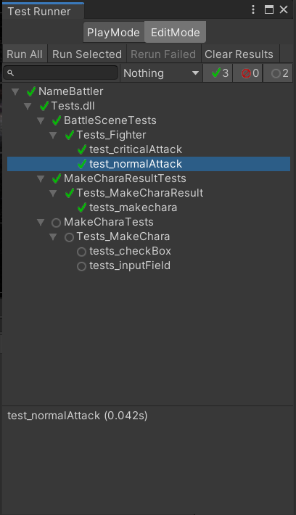
画面 | 項目 | 機能
メインバトル | 戦士 | 戦士の攻撃処理

確認項目 | battletext.text
 | defender.HP
 | attacker.AttackFinished

 |  | 確認項目 | 期待結果
実行テスト1 | テストデータにてAttack()実行 | InputFieldManager.charaName | バトルスタート！\r\testAttackerの攻撃 ➡testDefenderに4のダメージ
 |  | defender.HP | 96
 |  | attacker.AttackFinished | TRUE

実行テスト2 | テストデータの攻撃プレイヤーのLUCKを100にしてAttack()実行 | InputFieldManager.charaName | バトルスタート！\r\testAttackerの攻撃 ➡testDefenderに5のダメージ
 |  | defender.HP | 95
 |  | attacker.AttackFinished | TRUE

実行テスト3 | テストデータの攻撃プレイヤーのAbnormalityをPariseにしてAttack()を12回実行 | InputFieldManager.charaName | ”バトルスタート！\r\testAttackerの攻撃 ➡testDefenderに5のダメージ”もしくは”バトルスタート！\r\n{attacker.PlayerName}は麻痺した”
 |  | defender.HP | 96もしくは100
 |  | attacker.AttackFinished | TRUE

テストデータ | ステータス | 攻撃プレイヤー | 被攻撃プレイヤー
 | PlayerName | testAttacker | testDefender
 | HP | 5 | 100
 | STR | 5 | 5
 | DEF | 5 | 1
 | LUCK | 0 | 1
 | AGI | 5 | 5
 | MP | 0 | 0
 | JOB | JOBs.Fighter | JOBs.Fighter
 | AttackFinished | FALSE | FALSE

 |  | スクリプト | メソッド
テスト結果 | テスト1 | Tests_Fighter | test_normalAttack()
 | テスト2 | Tests_Fighter | test_criticalAttack()
 | テスト3 | Tests_Fighter | test_pariseAttack()

エビデンス
1

